Hoja1
BALANCE GENERAL
AL 31 DE JULIO DEL 2018
(VALORES EN RD$)

ACTIVOS

ACTIVOS CORRIENTES
Disponibilidades | 398,816,024.53
Cuentas y Documentos por Cobrar | 1,263,307,411.69
Inventarios de consumo | 1,832,655.24
Total Activos Corrientes | 1,663,956,091.46

ACTIVOS NO CORRIENTES
Bienes de uso Neto | 128,791,996.65
Total Activos no Corrientes | 128,791,996.65

GASTOS PAGADOS POR ANTICIPADOS | 200,038.00

OTROS ACTIVOS | 8,000.00

TOTAL DE ACTIVOS | 1,792,956,126.11

PASIVOS
Cuentas por Pagar | 204,844,789.11
Otras Cuentas por Pagar | 10,732.15
Avance Permiso de Circulacion | 16,000.00
TOTAL PASIVOS | 204,871,521.26

PATRIMONIO
Patrimonio Institucional | 1,588,084,604.85
TOTAL PATRIMONIO | 1,588,084,604.85
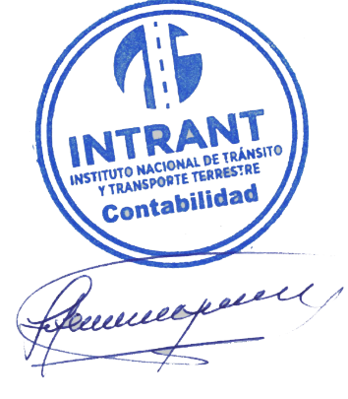
TOTAL PASIVO Y PATRIMONIO | 1,792,956,126.11

Lic. Jose Antonio Gonzalez
Enc. Div. Contabilidad

